Feuil1
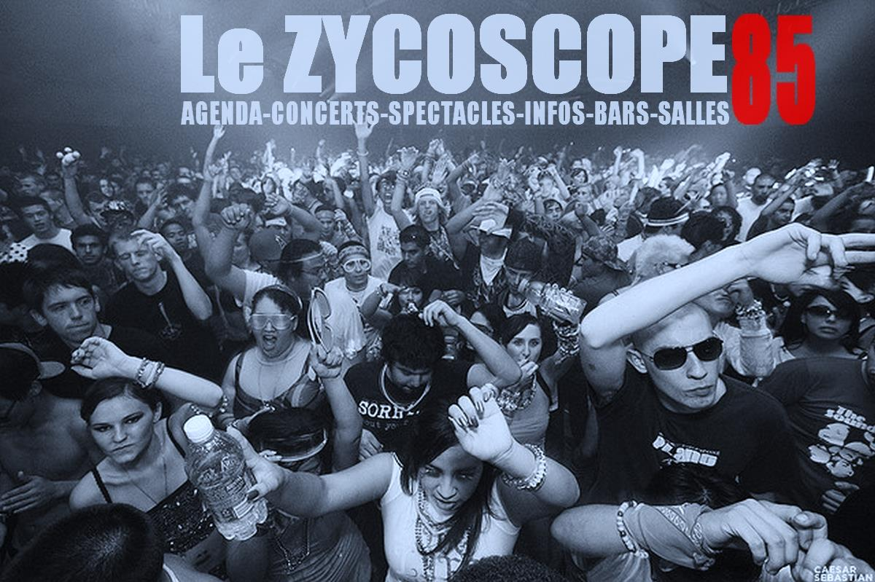
 | AGENDA CONCERTS |  |  |  |  |  |  |  |  |  |  |  | DANCE FLOOR
 | FESTIVALS |  |  |  |  |  |  |  |  |  |  |  | DANSE
 | APEROS CONCERTS |  |  |  |  |  |  |  |  |  |  |  | SPECTACLES
 | JAMS |  |  |  |  |  |  |  |  |  |  |  | JEUNE PUBLIC
 | TREMPLINS |  |  |  |  |  |  |  |  |  |  |  | CABARETS
 | REPAS CONCERTS
 | CAFE CONCERTS |  |  |  |  |  |  |  |  |  |  |  | LES BONNES ADRESSES
 | MIX |  |  |  |  |  |  |  |  |  |  |  | SALLES-BARS-RESTOS-CABANES

Le Zycoscope 85 - Le Carrefour de l'évènementiel et des bonnes adresses en Vendée

 |  | A | Rechercher le post |  |  |  |  | N | Dates ajoutées…. Ou (M) mises à jour.
 |  |  | dans la page

AGENDA

QUOI | Jour | JJ | Mois | HEURE |  |  |  |  | QUI | ET…….. | SALLE | VILLE | EVENT
Concert | Mardi | 8 | Décem | 18 | H | 30 |  |  | LECTURE JAZZ | Jazz afro américain -sax | Conservatoire | La Roche
Concert | Merc | 9 | Décem | 20 | H | 30 |  |  | THE AMAZING KEYSTONE JAZZ BIG BAND |  | Les Atlantes | Les Sables | Saison culturelle les Sables
Spectacle | Merc | 9 | Décem | 16 | H | 00 | A |  | DES NOELS PAS COMME LES AUTRES |  | Rest Le Boudoir | La Roche | Lecture et comédie
jam | Merc | 9 | Décem | 21 | H | 00 |  |  | LA JAM DU COCOON | Jam | Le Cocoon | Challans
Concert | Jeudi | 10 | Décem | 20 | H | 15 | A |  | CITIZENS | UK - Pop Electro | Fuzz'Yon | La Roche
Concert | Jeudi | 10 | Décem | 20 | H | 15 | A |  | NORTH | France - Pop Electro | Fuzz'Yon | La Roche
Concert | Jeudi | 10 | Décem | 19 | H | 00 |  |  | ROCK THE COUNTRY |  | Chai Louis | Les Sables | Casino des Pins
Concert | Vend | 11 | Décem | 20 | H | 45 |  |  | JAZZ SWING QUARTET |  | Littoral Bowling | Aizenay
Concert | Vend | 11 | Décem | 21 | H | 30 |  |  | ENLIGHTENED + SPOILERS + REGIS |  | Blues Bar | Fontenay Comte | Métal - Stoner
Concert | Vend | 11 | Décem | 21 | H | 30 | A |  | FAYRO | Rock compos - Nantes | Café de la Poste | La Roche
Concert | Vend | 11 | Décem | 20 | H | 00 |  |  | RAFF BASKET-AIWAX INFRABASS-SKUFF KO 37 |  | La Gare | Les Herbiers | Le Son de la Gare
rep.Concert | Vend | 11 | Décem | 20 | H | 00 |  |  | LANDAH | Music chants émisphère sud | Rest Voyageurs | Les Sables
Jam | Vend | 11 | Décem | 20 | H | 30 |  |  | JAZZ A HOT | Scène ouverte | Café des Halles | Luçon
Concert | Vend | 11 | Décem | 20 | H | 45 |  |  | ENSEMBLE ERWIN LIST | Concert de Noël | Havre d'Olonne | Olonne s/ Mer | Saison culturelle les Sables
Concert | Vend | 11 | Décem | 20 | H | 30 |  |  | GUS VENDETTA –AFFECT-IOUZLESS |  | La Cave à Son | L'Herbergement | Punk-Hardocre-Rock…
Concert | Vend | 11 | Décem | 19 | H | 30 |  |  | THOMAS KAHN DUO | Blues compos -Folk | Casino des Pins | Les Sables | Les comptoirs du Blues
Concert | Sam | 12 | Décem | 18 | H | 00 |  |  | LEO ET LEON | "Passeurs de rêves" | La Gargamoelle | Chat.Olonne | Saison culturelle les Sables
Concert | Sam | 12 | Décem | 17 | H | 30 |  |  | KROM | Pop rock | La Courtaisière | La Roche | Arrivée ballade des Pères Noel
Concert | Sam | 12 | Décem | 21 | H | 00 |  |  | AMORICA | Latino | Havana Café | La Roche
rep.Concert | Sam | 12 | Décem | 19 | H | 30 |  |  | REVUE CABARET |  | Casino Atlantes | Les Sables
Bikers | Sam | 12 | Décem | 11 | H | 00 |  |  | BALLADE DES PERES NOEL (Bécanes) |  | Pkg Vend Globe | Les Sables | Arrivée : la Roche
Concert | Sam | 12 | Décem | 20 | H | 30 |  |  | REJECT HEAD-CLEAN AFTER USE-OMAHAS |  | 12 Brasseries | Luçon | Punk-Dark disco-Groovy punk rock
Concert | Sam | 12 | Décem | 20 | H | 30 |  |  | BIG BAND DE ST HILAIRE |  | Le 45 Tours | St Hilaire de Rie
Concert | Sam | 12 | Décem | 22 | H | 00 |  |  | LOS FAROS | Musique latino | Forest Avenue | St Hilaire de Rie
Concert | Sam | 12 | Décem | 19 | H | 00 |  |  | APERO MYSTERE |  |  |  | EN ATTENTE INFOS
Concert | Sam | 12 | Décem | 21 | H | 00 |  |  | AURELIE ET JEFF |  | Joy's Café | Les Sables
Concert | Diman | 13 | Décem | 15 | H | 00 |  |  | XAVIER DABIN | Chanson Française | Pite Brenonnière | La Flocelière | LIB AIR TERRE
Concert | Mardi | 15 | Décem | 18 | H | 30 |  |  | SPACE OPERA STAR WARS | Illustration + piano sur la saga | Conservatoire | La Roche | Quizz en fin de concert
Concert | Mardi | 15 | Décem | 20 | H | 30 |  |  | BELLS ARE RINGING | Com musicale percu chants danse | Le Manège | La Roche | C'est Noël au LIB AIR TERRE
Dance | Merc | 16 | Décem | 20 | H | 00 | A |  | BALLET NATIONAL D'Espagne |  | Vendéspace | Mouilleron le… | 15 à 25 Euros
Jeune Pub | Merc | 16 | Décem | 15 | H | 00 |  |  | ALICE AU PAYS DES MERVEILLE sur fond electro |  | Le Concorde | La Roche
Concert | Merc | 16 | Décem | 20 | H | 30 |  |  | BELLS ARE RINGING | Com musicale percu chants danse | Le Manège | La Roche
Jeune Pub | Merc | 16 | Décem | 14 | H | 00 | A |  | LE TOUT PETIT BAL | Cie Faispasci Faispasça | Esp Terre de Sel | La Barre Monts | Free
Concert | Jeudi | 17 | Décem | 20 | H | 30 |  |  | STEPHANE EISHER |  | Odysséa | St Jean de Mont
Concert | Jeudi | 17 | Décem | 19 | H | 30 |  |  | BELLS ARE RINGING | Com musicale percu chants danse | Le Manège | La Roche
Concert | Vend | 18 | Décem | X | H |  |  |  | BIKINI BOTTOM | Rock-country-pop | André d'Ornay | La Roche | Soirée de Noel
Concert | Vend | 18 | Décem | 20 | H | 30 | A |  | NEW GOSPEL FAMILY | Gospel urbain | Théâtre Barouh | Les Herbiers
Spectacle | Vend | 18 | Décem | x | H |  |  |  | AIRNADETTE | Burlesque, rock, | Théât. Millandy | Luçon | "Air comédie musicale"
Concert | Vend | 18 | Décem | 19 | H | 30 |  |  | ACOUSTIK'MENT VOTRE | Covers internationaux | Jardins Lavoir | Les Herbiers
Mix | Vend | 18 | Décem | 21 | H | 00 |  |  | WRONG SIDE OF DA TRACK 5 |  | Le Globe Trotter | La Roche | Italo Disco + Rock Pop
Concert | Vend | 18 | Décem | 20 | H | 30 |  |  | GUINGUETTE DE NAU | Chants,contes,fables,danses | Moulin Sec | La Roche
Concert | Sam | 19 | Décem | 20 | H | 00 |  |  | MUSIQUES DU SOLEIL | Biguine, zouk, samba…. | Cotton Pub | Les Sables | Casino des Pins
Concert | Sam | 19 | Décem | 20 | H | 00 |  |  | BINOME D'ATTACK | Blues rock dance floor | Salle Ormeaux | Jard sur Mer
Spectacle | Sam | 19 | Décem | 20 | H | 30 |  |  | MICKAEL ROSS - 5EME ETOILE |  |  |  | Magie et soirée cabaret
Dance | Sam | 19 | Décem | 20 | H | 30 | A |  | CELTIC LEGENDS |  | Th de Thalie | Montaigu
Festival | Sam | 19 | Décem | 20 | H | 30 | A |  | LES FEUX DE L'HIVER | Celkilt-Strollad-Heads'up |  | Monsireigne | COMPLET
Concert | Sam | 19 | Décem | 20 | H | 30 |  |  | NWAMBEBEM SIMON | Musiques du Cameroun | Esp.R.Pineau | La Roche
Concert | Sam | 19 | Décem | X | H |  |  |  | DUO EN APARTE | Covers Fr façon cabaret-Swing | Casino Atlantes | Les Sables
rep.Concert | Sam | 19 | Décem | X | H |  |  |  | REVEILLON RUSSE | Florine au violon | Anguilla Beach | Les Sables | 49 € uniquement sur résa tél
Apéro | Sam | 19 | Décem | 20 | H | 00 |  |  | MELUANE ACI | Compos fr | L'Entre Potes | Les Sables
Concert | Sam | 19 | Décem | x | H |  |  |  | TRICOT COMBO |  | Marché Noel | Montaigu
Jeune Pub | Sam | 19 | Décem | x | H |  |  |  | LEO ET LEON | Spectacle familial | Médiathèque | Aizenay
Concert | Sam | 19 | Décem | 21 | H | 00 |  |  | WARREN SAXE INVITE SES AMIS |  | Les Alizés | St Gilles Croix | Jazz pour les fêtes de Noel
Concert | Sam | 19 | Décem | 20 | H | 45 |  |  | MOLLY MALONE | Musique Irlandaise | Eglise | St Paul Mt Pénit
...

